Big Mac
Termék | Ár (Ft) | Energia (kcal) | Zsír (g) | Ebből telítettzsírsavak (g) | Szénhidrát (g) | Ebbőlcukor (g) | Rost (g) | Fehérje (g) | Só (g) | Adag
Big Mac | 910 | 509 | 26.0 | 10.0 | 42.0 | 8.7 | 3.1 | 27.0 | 2.30 | 0
McChicken | 890 | 426 | 17.0 | 2.3 | 45.0 | 6.3 | 2.7 | 21.0 | 1.90 | 0
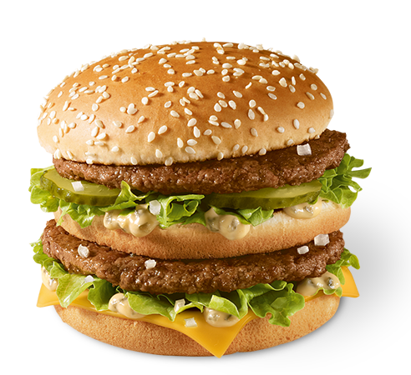
Dupla sajtburger | 790 | 461 | 24.0 | 12.0 | 32.0 | 7.9 | 1.5 | 28.0 | 2.50 | 0
Marhahúsos wrap | 990 | 612 | 35.0 | 4.0 | 46.0 | 4.6 | 2.7 | 27.0 | 3.00 | 0
Hamburger | 250 | 254 | 8.8 | 3.5 | 30.0 | 6.6 | 2.0 | 13.0 | 1.30 | 1
Chicken McNuggets | 810 | 179 | 9.3 | 1.1 | 12.0 | 0.3 | 1.0 | 11.0 | 0.83 | 0
Cézár saláta | 1,220 | 219 | 9.0 | 0.2 | 9.0 | 0.8 | 2.2 | 26.0 | 0.60 | 0
Kertész saláta | 350 | 29 | 0.7 | - | 3.8 | 2.0 | 2.0 | 1.0 | - | 0
Közepes burgonya | 550 | 341 | 17.0 | 1.5 | 42.0 | 0.4 | 4.2 | 3.9 | 0.79 | 0
Ketchup | 100 | 37 | - | - | 8.6 | 7.5 | 0.4 | 0.4 | 0.78 | 0
Majonéz | 100 | 119 | 12.0 | 1.6 | 1.3 | 0.6 | - | 0.3 | 0.52 | 0
McFreeze Csokis öntettel | 390 | 264 | 8.0 | 6.6 | 43.0 | 39.0 | 0.5 | 5.4 | 0.34 | 0
Epres shake | 290 | 203 | 3.8 | 2.5 | 37.0 | 34.0 | - | 5.1 | 0.18 | 1
Forró almás pite | 250 | 252 | 14.0 | 2.8 | 28.0 | 11.0 | 1.4 | 2.2 | 0.47 | 2
Coca-Cola (kicsi) | 380 | 108 | - | - | 27.0 | 27.0 | - | - | - | 0
Coke Zero(kicsi) | 380 | - | - | - | - | - | - | - | 0.13 | 0
Cappy narancs (kicsi) | 440 | 90 | - | - | 21.0 | 21.0 | - | 1.8 | - | 0
Bio Tej | 350 | 120 | 4.0 | 2.5 | 12.0 | 12.0 | - | 9.0 | 0.30 | 1
Sárgarépa virágok | 300 | 36 | - | - | 7.0 | 3.0 | 2.0 | 1.0 | - | 4

Összesen | 2,590 | 1,225 | 45 | 14 | 163 | 87 | 13 | 36 | 3
Minimum |  | 1,200 | - | - | 120.0 | 30.0 | 12.0 | 35.0 | -
Maximum |  | 2,000 | 70.0 | 20.0 | 270.0 | 90.0 | 25.0 | 50.0 | 3.00

